상품제안서
써모스 진공단열 스트로보틀 FHL-550K/FHL-400K | 상품코드: S06507

 |  |  |  |  |  |  | 02-713-8555 | www.synergygift.co.kr
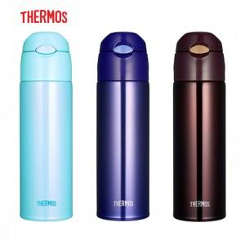 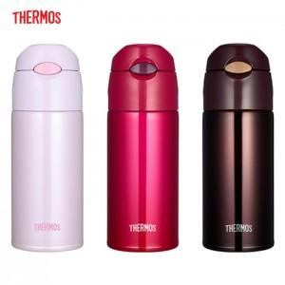

【상세/제작정보】 | <p>&nbsp;</p><p>※ 400ml 레드, 브라운 색상 주문 가능합니다.</p><p>※ 550ml 블루, 브라운 색상 주문 가능합니다.</p>

【인쇄/포장옵션】 | 실크, 레이저 / 포장지포장

【공급단가】 | 수량 | 20~ | 100~ | 500~ | 1,000~ | 2,000~
*VAT별도 | 400ml | 17,500원 | 17,220원 | 16,800원 | 16,380원 | 16,100원
 | 550ml | 18,120원 | 17,830원 | 17,400원 | 16,960원 | 16,670원

【상품 URL】 | https://www.synergygift.co.kr:443/src/goods_detail.php?gdno=15345

